关系图
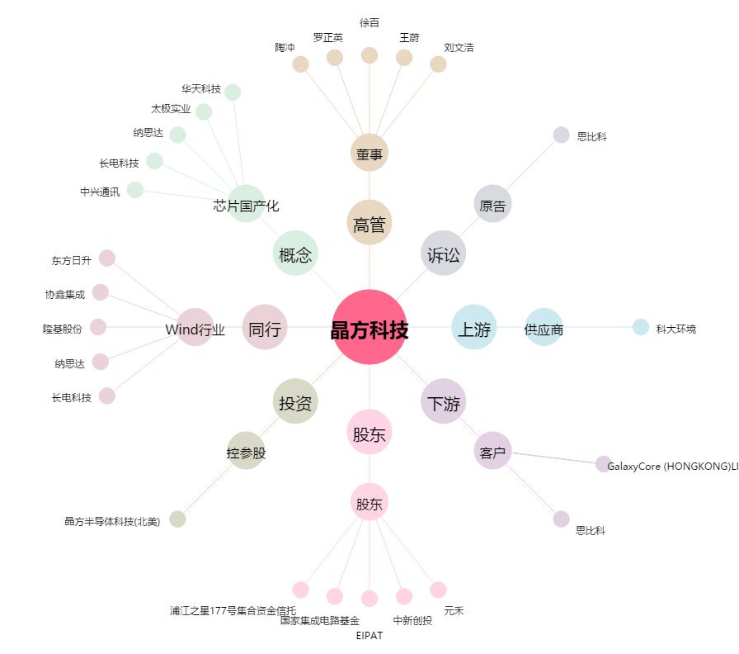
晶方科技[603005.SH] - 关系概览图

